Sheet1
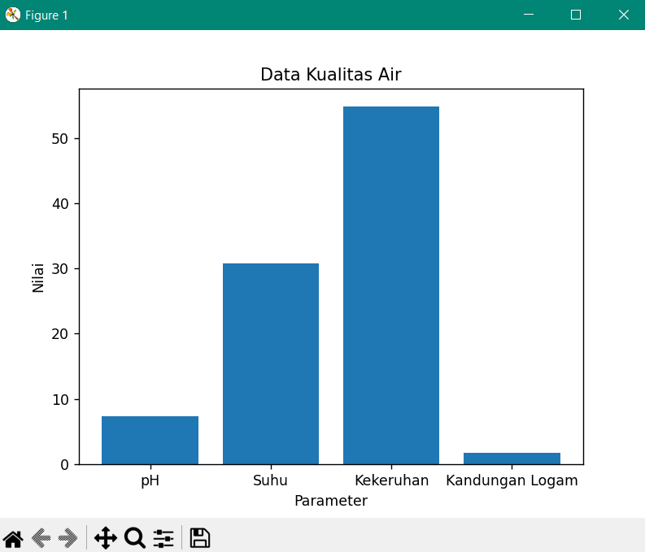
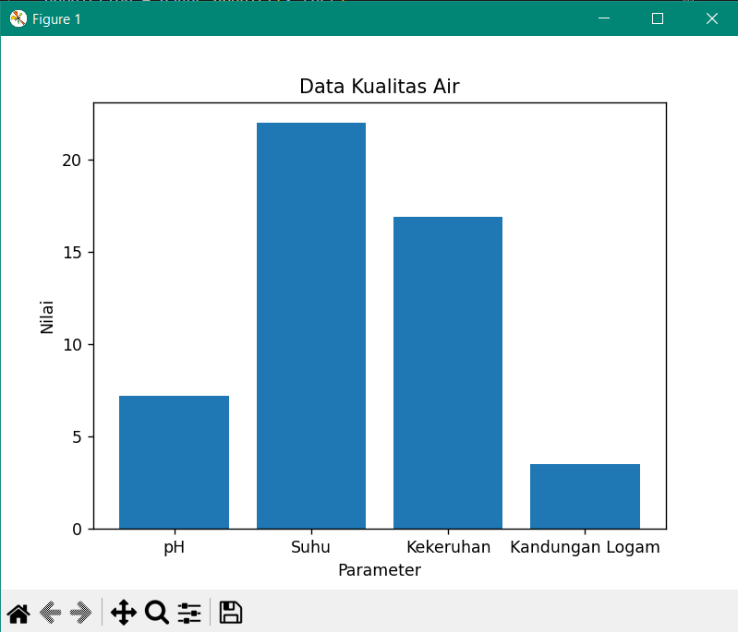
 | Lokasi | pH Air | suhu Air(derajat celcius) | kekeruhan Air(NTU) | kandungan Air logam(ppm) | Keterangan
Data 1 | Sungai Konteng | 7.06 (Normal) | 29 (Normal) | 33 (Tercemar) | 0.59 (Tercemar) | Air tidak dapat digunakan
Data 2 | Sungai Bengawan Solo | 6.80 (Normal) | 30.5 (Normal) | 26 (Tercemar) | 0.20 (Normal) | Air tidak dapat digunakan
Data 3 | Sungai Bedadung Jember | 7,74 (Normal) | 28,22 (Normal) | 12,55 (Tercemar) | 1,13 (Tercemar) | Air dapat digunakan
Data 4 | Sungai Jawi Pontianak | 7.2 (Normal) | 28.8 (Normal | 1.77 (Normal) | 1.59 (Tercemar) | Air tidak dapat digunakan
Data 5 | Sungai Ogan Palembang | 5.82 (Normal) | 28 (Normal) | 38.4 (Tercemar) | 0.3 (Normal) | Air tidak dapat digunakan
Data 6 | Sungai Kapuas Pontianak | 6.32 (Normal) | 28 (Normal) | 21 (Tercemar) | 0.6 (Tercemar) | Air tidak dapat digunakan
Data 7 | Sungai Lesti Malang | 8.34 (normal) | 29 (Normal) | 19.9 (Tercemar) | 8.60 (Tercemar) | Air dapat digunakan
Data 8 | Sungai Gambut Kalsel | 7.33 (Normal) | 30.8 (Normal) | 54.8 (Tercemar) | 1.71 (Tercemar) | Air tidak dapat digunakan
Data 9 | Sungai BatangHari | 5.52 (Normal) | 29 (Normal) | 22.6 (Tercemar) | 0.59 (Tercemar) | Air tidak dapat digunakan
Data 10 | Sungai Percut | 7.2 (Normal) | 22 (Tercemar) | 16.9 (Tercemar) | 3.5 (Tercemar) | Air tidak dapat digunakan

Tampilan diagram dari Data 1 : |  |  |  | Tampilan diagram dari Data 2 :

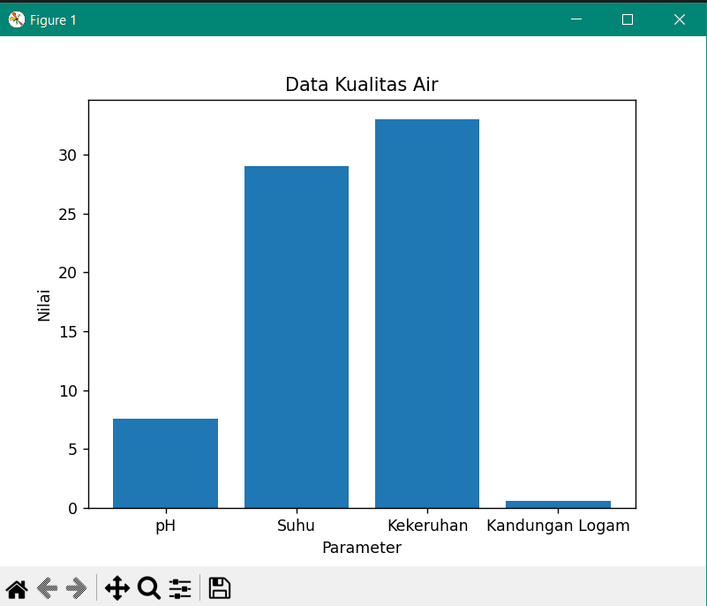
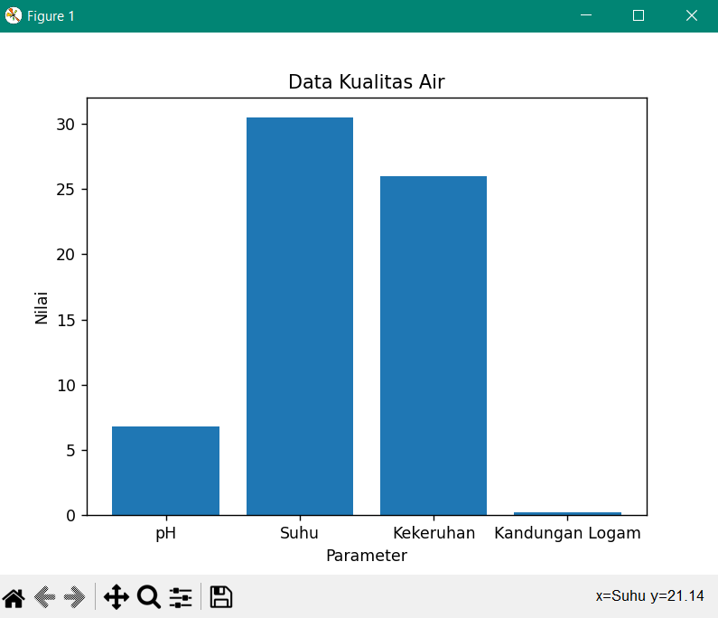

Tampilan diagram dari Data 3 : |  |  |  | Tampilan diagram dari Data 4 :
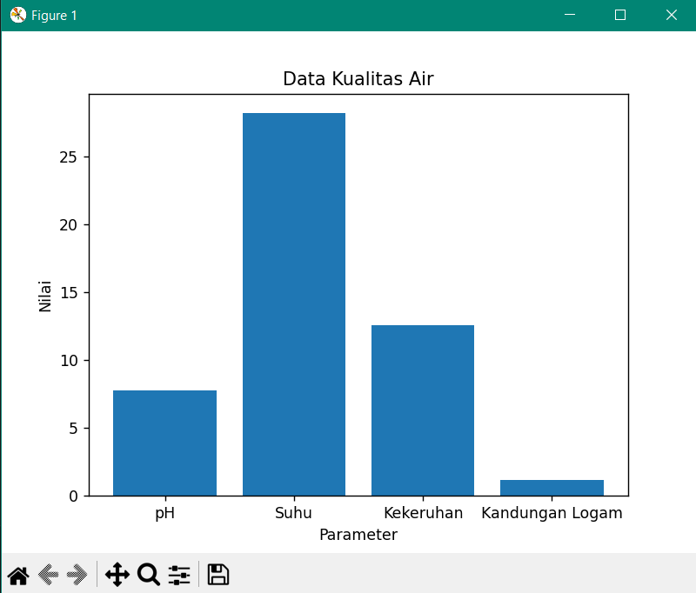
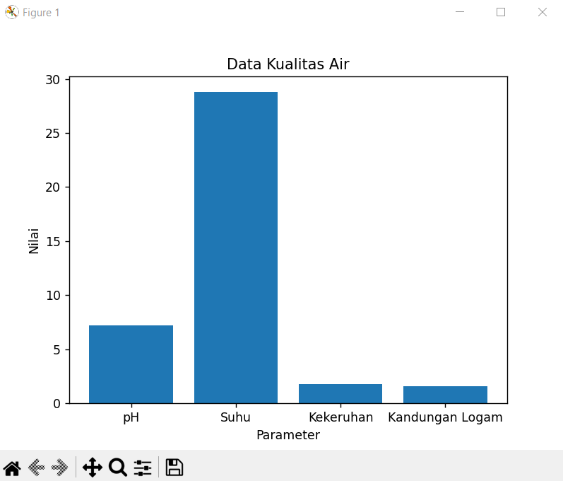

Tampilan diagram dari Data 5 : |  |  |  | Tampilan diagram dari Data 6 :
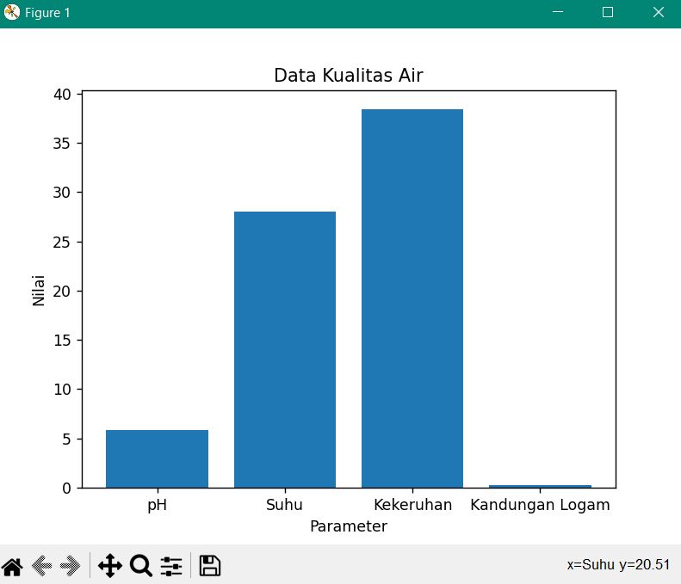
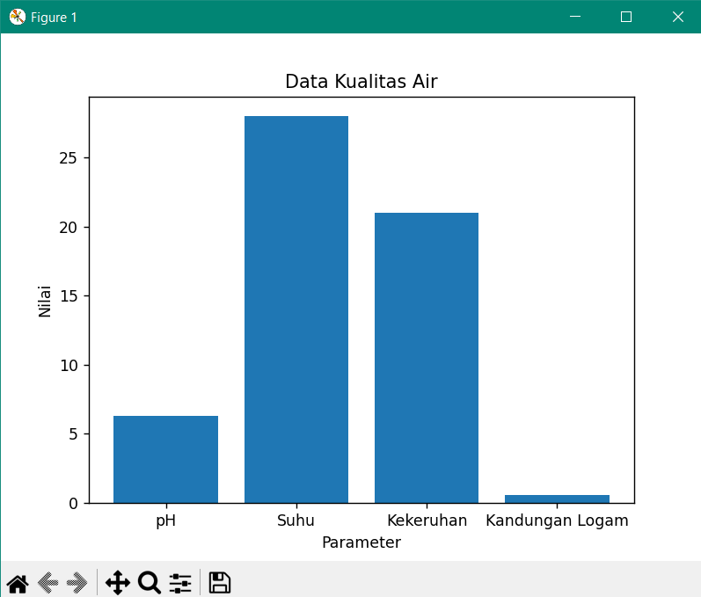

Tampilan diagram dari Data 7 : |  |  |  | Tampilan diagram dari Data 8 :
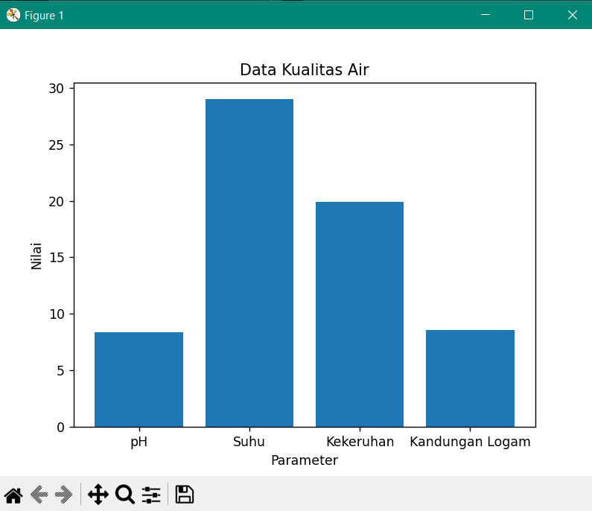
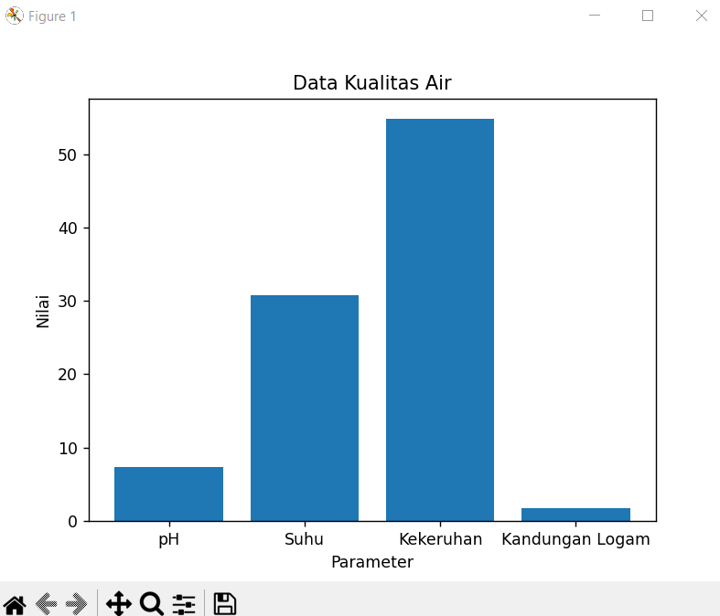

Tampilan diagram dari Data 9 : |  |  |  | Tampilan diagram dari Data 10 :

